LRFD
 | DISEÑO DE PUENTE TIPO LOSA : MÉTODO LRFD |  |  |  |  |  |  | DISEÑO DE ESTRIBO DE GRAVEDAD PARA PUENTE TIPO LOSA

 | SE CONSIDERA: |  |  |  |  |  |  | A. PREDIMENSIONAMIENTO |  |  |  |  |  | ADOPTADOS
 | LUZ DEL PUENTE (L->mts) |  |  | 8 | m |  |  | *Para una altura= |  |  |  | H= | 3.00 m | 3.0 m
 | SOBRECARGA VEHICULAR |  |  | HL-93 |  |  |  | B=ancho de cimiento= 1/2H, 2/3H |  |  |  | B= | 2.00 m | 1.8 m
 | NUMERO DE VÍAS |  |  | 2 |  |  |  | h=altura de cimiento= H/6, H/8 |  |  |  | h= | 0.43 m | 0.4 m
 |  |  |  |  | 3.63 | 14.52 | 14.52 | a=longitud de punta=H/12, H/6 |  |  |  | a= | 0.38 m | 0.3 m
 | MATERIALES: |  |  |  |  |  |  | b=longitud de talón= H/12, H/6 |  |  |  | b= | 0.38 m | 0.3 m
 | RESISTENCIA DEL CONCRETO (f´c) |  |  | 280 | Kg./cm² |  |  | N=Longitud de cajuela (adoptado) |  |  |  | N= | 0.40 m | 0.4 m
 | FLUENCIA DEL ACERO (f´y) |  |  | 4200 | Kg./cm²
 | CARPETA ASFÁLTICA |  |  | 0.05 | m |  |  |  |  |  | 0.5 m
 | DENSIDAD DEL CONCRETO |  |  | 2400 | Kg./cm³ | 2.4 | Tn/m³
 | DENSIDAD DEL ASFALTO |  |  | 2240 | Kg./cm³ | 2.2 | Tn/m³ | s= | 8.1 ° |  |  |  | 0.3 m
 | BOMBEO |  |  | 2% |  |  |  | δterreno= | 1600 kg/m3 |  | 0.4 m | 0.4 m
 |  |  |  |  |  |  |  | δlosa acer= | 2320 kg/m3
 | A. PREDIMENSIONAMIENTO
s
 | LUZ DEL PUENTE |  | LUZ (L,S) = |  | 8 | m
δ=24°
 | ANCHO DE CALZADA |  |  |  | 7.20 | m
 | PERALTE DE LOSA |  | h=(1.2(S+3))/30 = |  | 0.44 | m |  |  |  |  | 3 |  | 3.0 m
EV1 EV2
 |  | SE ASUME | h = | 0.45 | m |  |  |  |  |  | 2
EV3
 | ANCHO DE SARDINEL |  | b = | 0.15 | m | Entre 0.20 a 0.25m
 | H. DE LA VIGA BORDE |  | hb = | 0.25 | m | Entre 0.20 a 0.25m |  |  |  | 1
 |  |  |  |  |  |  |  | 0.3 m | 0.3 m | 0.3 m |  | 0.3 m
 |  | 0.15 |  | 7.20 |  | 0.15
 |  |  |  |  |  |  |  |  | 0.5 m |  | 4
 | 0.25 |  | 2% |  | 2% |  |  |  | A
 |  |  |  |  |  |  | 0.05 |  |  |  | 1.8 m

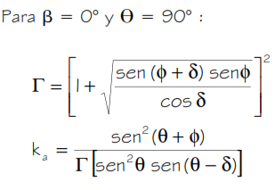
 | 0.45 |  |  |  |  |  |  | CASO I. ESTRIBO CON PUENTE
 |  |  |  |  |  |  |  | A) Coeficiente de empuje activo (ka)
 |  |  |  |  |  |  |  | Φ= ángulo de fricción interna= |  |  |  | 31.0 °
 |  |  |  | 7.50 |  |  |  | δ= ángulo de fricción entre el suelo y el muro = |  |  |  | 20.0 °
 | B. DISEÑO DE FRANJA INTERIOR |  |  |  |  |  |  | β= ángulo del material del suelo con la horizontal= |  |  |  | 0.0 °
 | METRADO DE CARGAS |  |  |  |  |  |  | θ= ángulo de inclinación del muro del lado del terreno= |  |  |  | 90.0 °
 | b.1 Momentos por Carga Muerta |  |  | (Franja Interior de 1.00 m de ancho)
 |  |  |  |  |  |  |  |  |  |  | r= | 2.7 m
 | DC | Peso Concreto = |  | 1.08 | Tn/m |  |  |  |  |  | ka= | 0.29
 |  | MDC = DC*L^2/8 = |  | 8.64 | Tn.m |  |  | B) Altura equivalente por S/C
Tn/m
 |  | 1.08 |  |  | W = | 1.08 | Tn/m
 |  |  |  |  | L = | 8.00 | m
 |  |  |  |  | MDC = | 8.64 | Tn-m
 |  |  |  |  | MDC = | 8.64 | Tn-m
 | 8.00
 |  | 2.00 |  |  |  |  |  |  |  | h'= | 0.9 m
 |  |  |  |  |  |  |  | * PRESIONES
 | 4.00 |  | 4.00 |  |  |  |  | Presion de altura equivalente= |  |  | 412.2 kg/m2
 |  |  |  |  |  |  |  | Presion de losa de acercamiento= |  |  | 199.2 kg/m2
 |  | MDC = | 8.64 | Tn-m | Mom Máx. por Peso Propio por 1 m de ancho de Losa |  |  | Presion de terreno natural= |  |  | 1236.7 kg/m2

 |  |  |  |  |  |  |  | C) Metrado de cargas (considerando franjas de 1.0m de longitud de estribo)
 | DW | Peso Asfalto = |  | 0.11 | Tn/m |  |  | Cargas vertiales
 |  | MDW = DW*L^2/8 = |  | 0.90 | Tn.m |  |  | Cargas DC
 |  |  |  |  |  |  |  | * Con γ cs= | 2320 kg/m3
 |  |  |  |  | W = | 0.11 | Tn/m | Elemento | Volúmen (m3) | DC (kg/m) | XA (m) | XA* DC (Kg-m/m)
Tn/m
 |  | 0.11 |  |  | L = | 8.00 | m | 1 | 0.315 | 730.8 | 0.5 | 365.4
 |  |  |  |  | MDC = | 0.90 | Tn-m | 2 | 0.84 | 1948.8 | 0.8 | 1559.04
 |  |  |  |  | MDC = | 0.90 | Tn-m | 3 | 1.25 | 2900 | 1.25 | 3625
 |  |  |  |  |  |  |  | 4 | 0.9 | 2088 | 0.9 | 1879.2
 | 8.00 |  |  |  |  |  |  | ∑= |  | 7667.6 |  | 7428.64
 |  | MDW = | 0.90 | Tn-m | Mom Máx. por Carg Muerta por 1 m de ancho de Losa
 |  |  |  |  |  |  |  | DC estribo= | 7668 kg/m | XA= | 0.97 m
 | b.2 Momentos por Carga Viva
 | Camión HL-93 |  |  |  | Tandem de Diseño |  |  | * Losa de acercamiento: |  |  |  | DC losa= | 209 kg/m
 |  |  |  |  |  |  |  | * Carga muerta de superestructura del puente: |  |  |  | PDC= | 8100 kg/m

 |  |  |  |  |  |  |  | Cargas DW (peso de superficie de rodamiento)
 |  |  |  |  |  |  |  | PDW= | 806 kg/m

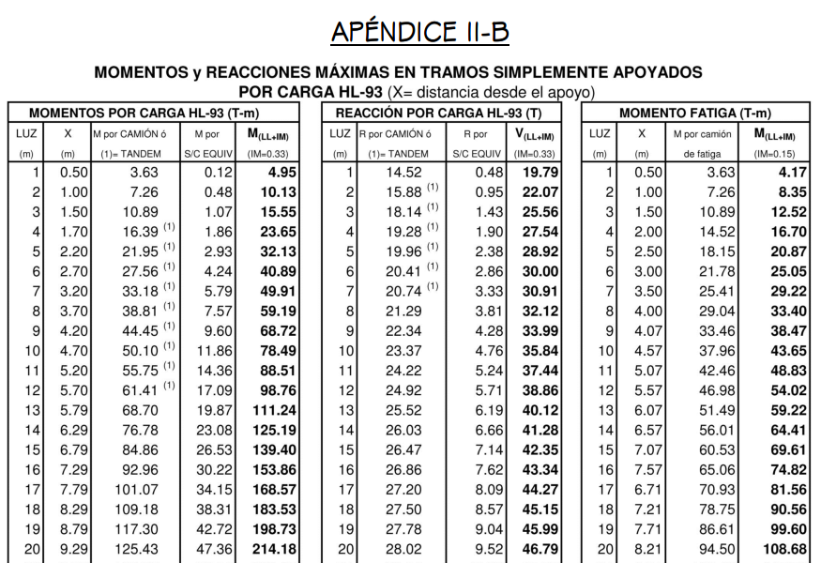
 | 3.63 | 14.52 | 14.52 |  | 11.34 | 11.34 |  | Cargas EV (presión vertical por carga muerta del terreno)
 |  |  |  |  |  |  |  | * Con γterreno= | 1600 kg/m3
 |  |  |  |  |  |  |  | Elemento | Volúmen (m3) | EV (kg/m) | XA (m) | XA* EV (Kg-m/m)
 |  |  |  |  |  |  |  | 1 | 0.09 | 144.00 | 0.15 | 21.60
 |  |  |  |  |  |  |  | 2 | 0.021 | 34.29 | 0.35 | 11.92
 |  |  |  |  |  |  |  | 3 | 0.66 | 1056.00 | 1.65 | 1742.40
 |  |  |  |  |  |  |  | ∑= |  | 1234.29 |  | 1775.92

 |  |  |  |  |  |  |  | DC estribo= | 1234 kg/m | XA= | 1.44 m
 |  |  |  |  |  |  |  | Cargas EH (presión lateral del terreno)
 |  |  |  |  |  |  |  | * por | 2.7 m | de terreno |  | * por losa de acercamiento
 |  |  |  |  |  |  |  | EH1y= Eh1 senδ= |  | 571 kg/m |  | EH2y= Eh2 senδ= |  | 184 kg/m

 |  |  |  |  |  |  |  | Cargas LL (Carga viva de superestructura de puente)
 |  |  |  |  |  |  |  | PL= |  | 5000 kg/m

 |  |  |  |  |  |  |  | Cargas LS (sobrecarga por carga viva en el terreno)
 |  |  |  |  |  |  |  | terreno equivalente extendido en 0.30 m del estribo
 | * Distancia desde el apoyo |  |  |  |  |  |  | Ls1= |  | 384 kg/m
 |  |  | X = | 3.70 | m |  |  | componente vertical de la sobrecarga por carga viva:
 |  |  |  |  |  |  |  | Ls2y=Ls2 (senδ) |  | 381 kg/m
 | * Momento generado por camión o tamden de diseño
 |  |  | M = | 38.81 | Tn-m |  |  | RESUMEN CARGAS VERTICALES
 |  |  |  |  |  |  |  | CARGA | TIPO | V (Kg/m) | XA (m) | Mv(kg-m/m)
 | * Momento generado por S/C Equivalente |  |  |  |  |  |  | DC estr | DC | 7668 kg/m | 0.97 m | 7429 Kg-m/m
 |  |  | Ms/c eq = | 7.57 | Tn-m |  |  | Dc losa | DC | 209 kg/m | 1.65 | 345 Kg-m/m
 |  |  |  |  |  |  |  | PDC | DC | 8100 kg/m | 0.8 | 6480 Kg-m/m
 | * Momento LL+IM |  |  |  |  |  |  | P DW | DW | 806 kg/m | 0.8 | 645 Kg-m/m
 |  |  | M LL+IM = | 59.19 | Tn-m |  |  | EV | EV | 1234 kg/m | 1.44 m | 1776 Kg-m/m
 | DETERMINACIÓN DEL ANCHO DE FAJA CRÍTICO |  |  |  |  |  |  | EH 1y | EH | 571 kg/m | 1.8 m | 1028 Kg-m/m
 |  | L1 = | 8.00 | mm |  |  |  | EH 2y | EH | 184 kg/m | 1.8 m | 331 Kg-m/m
 |  | W1 = | 7.20 | mm |  |  |  | Pl | LL | 5000 kg/m | 0.8 | 4000 Kg-m/m
 |  | W = | 7.50 | mm |  |  |  | LS 1 | LS | 384 kg/m | 1.65 | 634 Kg-m/m
 |  | NL = | 2 |  |  |  |  | LS 2y | LS | 381 kg/m | 1.8 m | 685 Kg-m/m
 |  |  |  |  |  |  |  | ∑ |  | 24537 kg/m |  | 23352 kg/m
 | 1. Un Carril Cargado:
 |  | E = 0.25+0.42(L1*W1)^1/2 |  | ≤ | W/NL |  |  | Cargas horizontales
 |  | E = | 3.50 | ≤ | 3.75 | m
 | 2. Dos o mas Carriles Cargados
 | E = 2.1+0.12(L1*W1)^1/2 |  |  | ≤ | W/NL
 |  | E = | 3.03 | ≤ | 3.75 | m
 | ANCHO DE FAJA CRÍTICO ES
 |  |  | E | 3.03 | m
 | * Momento LL+IM
 |  |  | M LL+IM = | 19.54 | Tn-m

 | b.2 Resumen de momentos flectores y criterios LRFD aplicables (Tabla 3.4.1-1)
 | MOMENTOS POSITIVOS POR CARGAS (FRANJA INTERIOR)
 | CARGA | M(+) T-m | ϒ
 |  |  | RESISTENCIA I | SERVICIO I | FATIGA I
 | DC | 8.64 | 1.25 | 1 | 0
 | DW | 0.90 | 1.5 | 1 | 0
 | LL+IM | 19.54 | 1.75 | 1 | 1.5

 | SELECCIÓN DE MODIFICADORES DE CARGA (n)
 |  |  |  | Factor de Ductibilidad (nD) = | 1
 |  |  |  | Factor de Redundancia (NR) = | 1
 |  |  |  | Sector de Importancia Operática (nI) = | 1
 |  |  | n = nD * nR * n1
 |  |  | n = | 1.00
 | RESISTENCIA 1 Estado Limite
 |  | Mu = n(1.25 DC + 1.50 DW + 1.75 (LL + IM))
 |  |  | Mu = | 46.34 | Tn-m

 | As PRINCIPAL PARALELO AL TRÁFICO
 | Utilizando As Φ y recubrimiento r=2.5cm
 | z=2.5+ (2.54/2)
 | z= | 3.77
 | d= | 41.23
 | a= | 5
 | a'= | 5.6
 | a''= | 5.6 | ok!

 | Mu = 0.9 * As * fy * (d - (As * fy / (1.70 *f´c * b)))
 | As = | 31.65 | cm²
 | As = | 31.89 | cm | As asumido = | 31.89 | cm²

 |  | Diámetro |  | Perímetro | Peso | Área
 |  | pulg. | cm., | cm. | Kg./ml | cm²
 | # 02 | 0.25 | 0.365 | 2 | 0.25 | 0.32
 | # 03 | 0.375 | 0.953 | 3 | 0.56 | 0.71
 | # 04 | 0.5 | 1.27 | 4 | 0.99 | 1.29
 | # 05 | 0.625 | 1.587 | 5 | 1.55 | 1.99
 | # 06 | 0.75 | 1.905 | 6 | 2.24 | 2.84
 | # 08 | 1 | 2.54 | 8 | 3.97 | 5.10
 | # 11 | 1.375 | 3.581 | 11.2 | 7.91 | 10.06

 | Diámetro a usar = |  | 1 | " | Área = | 5.10 | cm²
 | Espaciamiento (S) = |  | 0.16 | m.
 | S asumido = |  | 15 | cm. | Asp (final) = | 34.00 | cm²
 |  | USAR: Ø | 1 | " @ | 15 | cm.

 | ACERO DE DISTRIBUCIÓN
 | %Asr = 5*S/ S^0.5 = |  | 14.14 | % de As | < | 50% | OK!
 |  | Asr = | 4.51 | cm²

 | Diámetro a usar = |  | 0.625 | " | Área = | 1.99 | cm²
 | Espaciamiento (S) = |  | 0.44 | m.
 | S asumido = |  | 30 | cm. | Asp (final) = | 6.63 | cm²
 |  | USAR: Ø | 0.625 | " @ | 30 | cm.

 | ACERO DE TEMPERATURA
 | Ast = 0.18bh/2(b+h) = |  | 3.81 | cm² | (total en cada dirección, en cada cara)

 | Diámetro a usar = |  | 0.5 | " | Área = | 1.29 | cm²
 | Espaciamiento (S) = |  | 0.34 | cm.
 |  | Smax= 3t= | 135 | cm.
 |  | Smax= t= | 45 | cm.
 | S asumido = |  | 30 | cm. | Asp (final) = | 4.30 | cm²
 |  | USAR: Ø | 0.5 | " @ | 30 | cm.

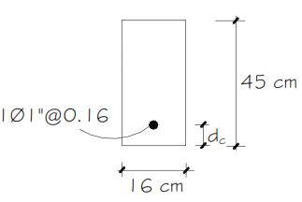
0.15
15cm
 | b.2 Revisión de fisuración por distribución de armadura
 | As PRINCIPAL PARALELO AL TRÁFICO
SERVICIO 1 Estado Limite

 | Momentos actuantes
 | Mu = n(1.0 DC + 1.0 DW + 1.0 (LL + IM))

 |  | Ms = | 29.07 | Tn-m/m

 | * Para un ancho tributario de 0.15m
 |  | Ms = | 4.36 | Tn-m/m

 | Ubicación del eje neutro
 | Es= |  | 2040000 | kg/cm2
 | Ec= 15300(f´c)^2= |  | 256017.96812 | kg/cm2
 |  | n = Es / Ec | 8.0
 |  | dc= recu+Φ/2= | 3.77
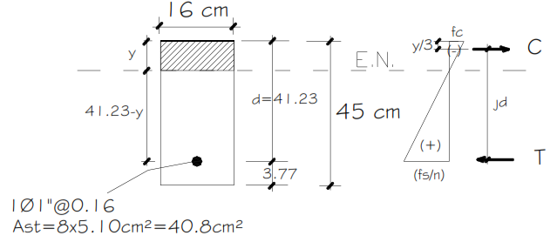
15cm
1Φ1"@0.15

 | *Area de acero transformada: Ast= relación modular x área de acero= 8(5.1cm2)= |  |  |  |  |  | 40.8 cm2
 | * Determinación de y:

 |  | 15y(y/2)= | 40.8(41.23-y)
 |  | (15/2)*y^2= | 40.8*41.23-40.8y
 |  | (15/2)*y^2+40.8y-40.8*41.23
 |  | a | b | c
 |  | 7.50 | 40.80 | -1682.18
 |  | y1= | -17.9
 |  | y2= | 12.5

 | Esfuerzo del acero bajo cargas de servicio
 | *El brazo jd entre las cargas es:
 | jd=d-y/3= | 37.06 cm

 | * Esfuerzo del acero: fss=Ms/(jd)As= |  |  | 2,307 kg/cm2 | <= | 2,520 kg/cm2 | ok!

 | Sepracion máxima de armadura

 | Smax= | 40 cm | >= | 15 | βs= | 1.13
 |  |  |  | ok!

 | C. DISEÑO DE FRANJA DE BORDE
 | c.1 Ancho de franja
 | Eborde= | 1.21 m | <= | 1.51 m | ó 1.8m | ok!

 | c.2 momento de flexion por cargas (franja de 1.0 m de ancho)
 | Carga muerta (DC) |  |  | Carga por superficie de rodadura (DW):
 | Peso losa = | 1.08 | Tn/m | Peso Asfalto = | 0.10 | Tn/m
 | Peso sardinel = | 0.50 | Tn/m | MDW= | 0.78 | Tn/m
 | WDC= | 1.58 | Tn/m
 | MDC= | 12.62 | Tn/m

 | Carga viva (LL)
 | * Momento generado por camión o tamden de diseño
 |  |  | M = | 38.81 | Tn-m

 | * Momento generado por S/C Equivalente
 |  |  | Ms/c eq = | 7.57 | Tn-m
 | MLL= | 23.59 | Tn/m

 | C.3 Resumen de momentos flectores y criterios LRFD aplicables (Tabla 3.4.1-1)

 | MOMENTOS POSITIVOS POR CARGAS (FRANJA INTERIOR)
 | CARGA | M(+) T-m | ϒ
 |  |  | RESISTENCIA I | SERVICIO I | FATIGA I
 | DC | 12.62 | 1.25 | 1 | 0
 | DW | 0.78 | 1.5 | 1 | 0
 | LL+IM | 23.59 | 1.75 | 1 | 1.5

 | SELECCIÓN DE MODIFICADORES DE CARGA (n)
 |  |  |  | Factor de Ductibilidad (nD) = | 1
 |  |  |  | Factor de Redundancia (NR) = | 1
 |  |  |  | Sector de Importancia Operática (nI) = | 1

 |  |  | n = nD * nR * n1
 |  |  | n = | 1.00
 | RESISTENCIA 1 Estado Limite
 |  | Mu = n(1.25 DC + 1.50 DW + 1.75 (LL + IM))
 |  |  | Mu = | 58.22 | Tn-m

 | As PRINCIPAL PARALELO AL TRÁFICO
 | Utilizando As Φ y recubrimiento r=2.5cm
 | z=2.5+ (2.54/2)
 | z= | 3.77
 | d= | 41.23
 | a= | 5
 | a'= | 7.0
 | a''= | 7.2 | ok!

 | Mu = 0.9 * As * fy * (d - (As * fy / (1.70 *f´c * b)))
 | As = | 39.77 | cm²
 | As = | 40.83 | cm
 | As = | 40.93 |  | As asumido = | 40.93 | cm²

 | Diámetro a usar = |  | 1 | " | Área = | 5.10 | cm²
 | Espaciamiento (S) = |  | 0.12 | m.
 | S asumido = |  | 12 | cm. | Asp (final) = | 42.50 | cm²
 |  | USAR: Ø | 1 | " @ | 12 | cm.

 | ACERO DE DISTRIBUCIÓN
 | %Asr = 5*S/ S^0.5 = |  | 14.14 | % de As | < | 50% | OK!
 |  | Asr = | 5.79 | cm²

 | Diámetro a usar = |  | 0.625 | " | Área = | 1.99 | cm²
 | Espaciamiento (S) = |  | 0.34 | m.
 | S asumido = |  | 30 | cm. | Asp (final) = | 6.63 | cm²
 |  | USAR: Ø | 0.625 | " @ | 30 | cm.

 | c.4 Revisión de fisuración por distribución de armadura

 | As PRINCIPAL PARALELO AL TRÁFICO

0.12
12cm
SERVICIO 1 Estado Limite
 | Momentos actuantes
 | Mu = n(1.0 DC + 1.0 DW + 1.0 (LL + IM))

 |  | Ms = | 36.99 | Tn-m/m

 | * Para un ancho tributario de 0.12m
 |  | Ms = | 4.44 | Tn-m/m

 | Ubicación del eje neutro
 | Es= |  | 2040000 | kg/cm2
 | Ec= 15300(f´c)^2= |  | 256017.96812 | kg/cm2
 |  | n = Es / Ec | 8.0
 |  | dc= recu+Φ/2= | 3.77
12cm
1Φ1"@0.12

 | *Area de acero transformada: Ast= relación modular x área de acero= 8(5.1cm2)= |  |  |  |  |  | 40.8 cm2

 | * Determinación de y:

 |  | 12y(y/2)= | 40.8(41.23-y)
 |  | (12/2)*y^2= | 40.8*41.23-40.8y
 |  | (12/2)*y^2+40.8y-40.8*41.23
 |  | a | b | c
 |  | 6.00 | 40.80 | -1682.18
 |  | y1= | -20.5
 |  | y2= | 13.7

 | Esfuerzo del acero bajo cargas de servicio
 | *El brazo jd entre las cargas es:
 | jd=d-y/3= | 36.67 cm

 | * Esfuerzo del acero: fss=Ms/(jd)As= |  |  | 2,373 kg/cm2 | <= | 2,520 kg/cm2 | ok!

 | Sepracion máxima de armadura

 | Smax= | 39 cm | >= | 12 | βs= | 1.13
 |  |  |  | ok!

 | C. FATIGA
 | d.1 Carga de fatiga

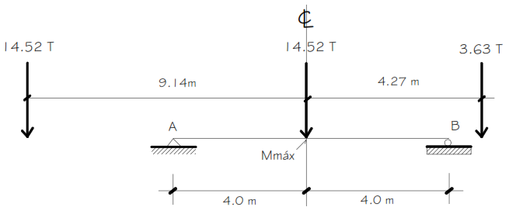

 | MLL= PL/4= | 29.0 Tn
 | MLL+IM= | 33.40 Tn-m
 | * Para el diseño por fatiga
 | Mfat= | 50.09 Tn-m
 | * ancho efectivo de una sola vía cargada E
 | Mfat= | 14.30 Tn-m/m

 | d.2 Sección fisurada

 | Ftracc= | 13.39 kg/cm2

 | *Esfuerzo debido a cargas permanentes no mayoradas más la combinaciónde carga de Fatiga I en una franja interior

 | M' fat= | MDC+MDW+MFAT
 | M' fat= | 23.84 Tn-m
 | s=b*h^2/6= | 33750.0 cm3
 | Ffat=M' fat/s= | 70.62 kg/cm2 | > | 13.39 kg/cm2 | , se usará la sección agrietada

 | d.2 Verificación de esfuerzos (franja interior)

 | Esfuerzo en el refuerzo debido a la carga viva
 | jd=d-y/3= | 37.1 cm | As= 1Φ1"@0.15= |  | 34.00 cm2

 | Esfuerzo del acero
 | fss=Ms/(jd)As= | 1134.7 kg/cm2

 | Esfuerzo en el refuerzo debido a la carga permanente
 | fDL=MDC+DW/(jd)As= | 756.7 kg/cm2
 | Fmin= | 756.7 kg/cm2
 | Fmax= | 1891.5 kg/cm2
 | Flímite= | 1437.3 kg/cm2 | > | 1135 kg/cm2 | ok!

 | DISTRIBUCIÓN DE ACERO EN EL PUENTE LOSA
 |  | 0.5 | 30
 |  | Ø " @ cm. |  |  | 0.625 | 30
 |  |  |  |  | Ø " @ cm.

 |  |  |  | As principal | 1 | 15
 |  |  |  |  | Ø " @ cm.
 |  |  | (en bordes =1.20) |  | 1 | 12

